注意事項
パソコンで申請書を作成する方へ
★申請書は機械で読み取りします。
レイアウトは絶対に変えないでください。
★モノクロ印刷で構いません。
★提出前に誤字があったときは、
お手数ですが再度パソコンで修正して印刷してください。
（手書きで修正しないでください）
★申請台数が５１台以上の場合は、
追加シートに記入して同封してください。

【 申 請 書 】（個人事業主用）
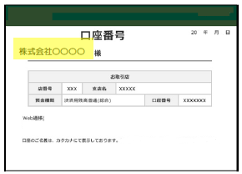
様式第1号（第6条）個人用
千葉県貨物運送事業者物価高騰対策支援金（第３弾） 申請書
 | （令和６年２月５日～４月５日受付）

 | これは個人事業主用の申請書です。 ※法人の方は、「法人用」を使用してください。

 | 千葉県貨物運送事業者物価高騰対策支援金給付要綱第３条の給付対象事業者に該当するため、同要綱第６条の規定に基づき支援金を申請します。なお、同要綱第７条の規定に基づき支援金の給付が決定した場合、記載の口座へ振込をお願いします。
 |  | 千葉県知事 熊谷 俊人 様 |  |  |  |  |  |  |  |  |  |  |  |  |  |  |  |  |  |  |  |  |  |  | 記入日 |  |  | 令和 |  |  | ６ |  | 年 |  |  | 月 |  |  | 日
「都道府県」「市区町村」の選択の際は↓の○印をつけてください。

 | 申 請 者 |  |  |  | 住所 （運転免許証上 の住所） |  |  |  |  |  | 〒 |  |  |  |  |  | －
 |  |  |  |  |  |  |  |  |  |  |  |  |  |  |  |  |  | 都道 府県 |  |  |  |  |  |  |  |  |  |  |  |  | 市区 町村

 |  |  |  |  | カナ |  |  |  |  |  |  |  |  |  |  |  |  |  |  |  |  |  |  |  |  |  |  |  |  |  |  |  |  | 押印 不要
 |  |  |  |  | 氏名
 |  |  |  |  | 生年月日 ✓ |  |  |  |  |  | 大正 |  |  | 昭和 |  |  | 平成 |  |  |  | 年 |  |  |  |  | 月 |  |  |  | 日

 |  |  |  |  | 性別 ✓ |  |  |  |  |  | 男 |  |  | 女

 |  |  |  |  | 常時使用する 従業員数 |  |  |  |  |  |  |  |  |  |  |  | 人
 |  |  |  |  | 連絡先 |  |  |  |  |  | 電話 |  |  |  |  |  |  |  | － |  |  |  |  | －
 |  |  |  |  |  |  |  |  |  |  | ﾒｰﾙ ｱﾄﾞﾚｽ
 |  |  |  |  | 連絡担当者 |  |  |  |  |  | カナ |  |  |  |  |  |  |  |  |  |  |  |  |  | 部署 （なければ不要）
 |  |  |  |  |  |  |  |  |  |  | 氏名
 |  |  |  |  |  | ↓該当する項目に必ず✔をしてください。
電子車検証（ICチップ付き車検証）の車両
「自動車検査証記録事項」の写し
従来の自動車検査証の車両
（電子車検証に切り替わっていない車両）
「自動車検査証」の写し
 | 必要書類 の確認✓ |  |  |  | 1 |  | （申請する車両全て）令和６年２月１日時点の 詳細は次のページをご覧ください。 ※車検のない自動車（250㏄以下のｵｰﾄﾊﾞｲ）は令和６年２月１日時点の「軽自動車届出済証」
 |  |  |  |  | 2 |  | 運転免許証の写し（この申請書の１０ページに貼付）※申請を行う月に有効であるもの
 |  |  |  |  | 3 |  | 通帳の写し（この申請書の１１ページに貼付）
 |  |  |  |  | ※貨物運送事業の許可書・届出書の写しは不要です。

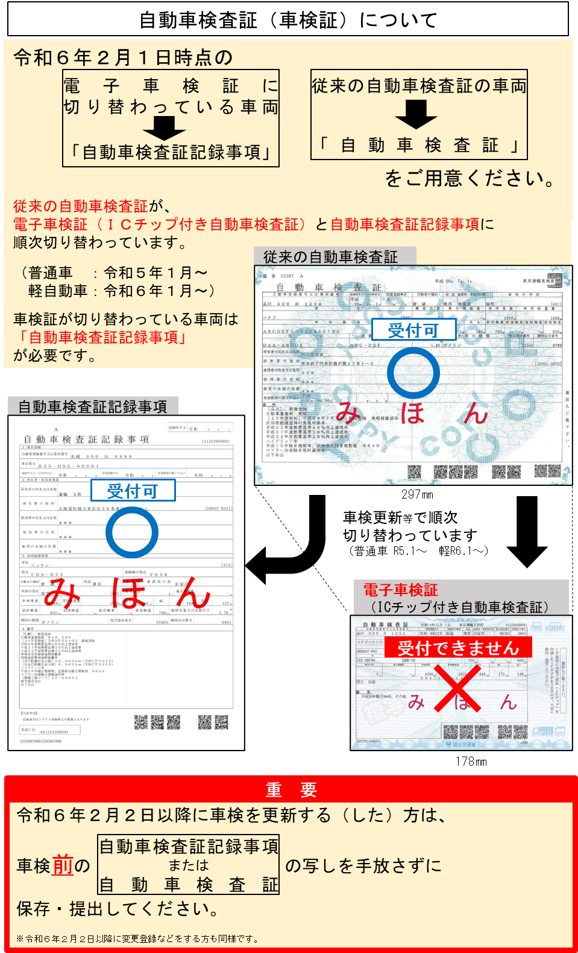
 | 便利なオンライン申請をおすすめします ①申請サイトでメールアドレスを認証してログイン ②必要事項を入力 ③カメラで撮影した必要書類の写真をアップロード 郵送費用もかかりません！スマートフォン・パソコンから申請できます。 万が一不備があっても、再度ログインして書類を再提出することができます。
 | 注意事項（誤りやすい箇所なので必ず御確認ください）

 | １ 申請者に関する確認

 |  | 【1～5】該当する項目に必ず✔をしてください。1～5を全て満たす必要があります。

 |  | ✓ |  | 内容
 | 1 |  |  | 令和６年２月１日時点において、申請者の名義で、Ⓐ～Ⓒのうちいずれかの 貨物自動車運送事業を営んでいる。 （Ⓐ～Ⓒのうち、許可・届出のあるものにチェックしてください。）
 |  |  |  |  |  |  |  | Ⓐ |  |  | 一般貨物自動車運送事業
 |  |  |  |  |  |  |  | Ⓑ |  |  | 特定貨物自動車運送事業
 |  |  |  |  |  |  |  | Ⓒ |  |  | 貨物軽自動車運送事業
 | 2 |  |  | 申請日時点において、貨物自動車運送事業を継続しており、引き続き事業を継続する意思を有する。
 | 3 |  |  | 千葉県内に営業所を有している。
 | 4 |  |  | 常時使用する従業員の数が300人以下である。
 | 5 |  |  | 事業を営むに当たって関連する法令及び条例等を遵守している。

 | ２ 車両に関する確認

 |  | 該当する項目に必ず✔をしてください。1～6を全て満たす必要があります。

 |  | 「６ 給付対象車両一覧」（本申請書６ページ～）に記載の自動車は、
 |  | ✓ |  | 内容
 | 1 |  |  | 自ら走行する自動車である（被牽引車ではない）
 | 2 |  |  | 令和6年2月1日時点で、千葉県内の営業所に配置された貨物自動車運送事業のために 使用している事業用自動車である ※いわゆる、緑ナンバー、黒ナンバーであること
 | 3 |  |  | 千葉県内のナンバー（自動車登録番号、または車両番号）の自動車である
 | 4 |  |  | 令和6年2月1日時点で、車検が有効であった （その時点で車検切れだった車両は対象外） ※車検がない自動車（250㏄以下のオートバイ）の場合 →令和6年2月1日までに軽自動車届出済証の交付を受けている。
 | 5 |  |  | 令和6年2月1日時点で、自動車検査証上の「使用者」が 申請者本人である ※車検がない自動車（250㏄以下のオートバイ）の場合は軽自動車届出済証上
 | 6 |  |  | 同一の車両で、他の者が申請していない

 | ３ 誓約事項

 |  | 内容を確認・了承した上で、1～8の全てに✔をしてください。

 |  | ✓ |  | 誓約内容
 | 1 |  |  | 給付要件を満たしています。また、申請内容及び提出書類に虚偽はありません。
 | 2 |  |  | 千葉県から申請の内容について検査・報告の求めがあった場合は、これに応じます。
 | 3 |  |  | 給付要件に該当しない事実や不正等が発覚した場合は、支援金を返還するとともに、加算金を支払うことに応じます。
 | 4 |  |  | 国の行政機関（国の行政機関から委託を受けた者を含む）が支援金等の給付要件の該当性等を審査するために必要な場合であって、当該審査に必要な限度で、本支援金の申請書及び提出資料に記載された情報を当該行政機関の求めに応じて千葉県が提供することに同意します。
 | 5 |  |  | 千葉県が、申請内容の適合性を確認するため、運輸（支）局又は軽自動車検査協会に対して、本支援金の申請書及び提出資料に記載された情報を提供し、運輸（支）局又は軽自動車検査協会が保有する情報を照会し、運輸（支）局又は軽自動車検査協会が千葉県に当該情報を提供することに同意します。
 | 6 |  |  | 申請に係る書類及び関係する帳簿並びに全ての証拠書類を今後５年間保存することを承諾します。
 | 7 |  |  | 誓約した内容と事実が相違することが判明した場合には、支援金の給付を受けられないことになっても異議はありません。また、これにより生じた損害については、当方が一切の責任を負うものとします。
 | 8 |  |  | 【暴力団排除関係】 私は、次の①～③のいずれにも該当せず、将来においても次の①～③のいずれにも該当しないことを誓約します。また、該当しないことを確認するため、千葉県が千葉県警察本部に照会することについて承諾します。 ① 暴力団員による不当な行為の防止等に関する法律（平成３年法律第７７号、以下「暴力団対策法」 という。）第２条第６号に規定する暴力団員（以下「暴力団員」という。） ② 次のいずれかに該当する行為（イ又はウに該当する行為であって、法令上の義務の履行としてする ものその他正当な理由があるものを除く。）をした者（継続的に又は反復して当該行為を行うおそれ がないと認められる者を除く。） ア 自己若しくは他人の不正な利益を図る目的又は他人に損害を加える目的で、情を知って、暴力団 対策法第２条第２号に規定する暴力団（以下「暴力団」という。）又は暴力団員を利用する行為 イ 暴力団の活動を助長し、又は暴力団の運営に資することとなることを知りながら、暴力団員又は 暴力団員が指定した者に対して行う、金品その他の財産上の利益若しくは便宜の供与又はこれらに 準ずる行為 ウ 県の事務又は事業に関し、請負契約、物品を購入する契約その他の契約の相手方（法人その他の 団体にあっては、その役員等）が暴力団員であることを知りながら、当該契約を締結する行為 ③ 暴力団又は暴力団員と社会的に非難されるべき関係を有している者

 | ４ 給付対象車両の台数

 | 事業の種別 |  |  |  |  |  |  |  |  | 給付単価（円） |  |  |  |  |  |  |  |  | 給付対象車両の台数
 | 一般貨物自動車 運送事業 |  |  |  |  |  |  |  |  | 23,000
 | 特定貨物自動車 運送事業 |  |  |  |  |  |  |  |  | 23,000
 | 貨物軽自動車 運送事業 |  |  |  |  |  |  |  |  | 8,000

 | ５ 振込先情報 ※支払不能を防ぐため、鮮明に、誤りなく記載してください。

 | 金融機関名 |  |  |  |  |  |  |  |  |  |  |  |  |  |  |  |  |  |  | 金融機関 コード |  |  |  |  |  |  |  |  |  |  |  |  | (4桁)
 | 本・支店名 |  |  |  |  |  |  |  |  |  |  |  |  |  |  |  |  |  |  | 支店コード |  |  |  |  |  |  |  |  |  |  | (3桁)
 | 預金種別 （いずれかに✓） |  |  |  |  |  |  |  | 普通 |  |  |  |  |  |  | 当座 |  |  |  | 口座番号 （※1） |  |  |  |  |  |  |  |  |  |  |  |  |  |  |  |  |  | (7桁)
 | 口座名義人 （※2）
 | カタカナ で記載
 | 記入例 |  |  |  |  |  | チ |  | バ |  |  | タ |  | ロ |  | ウ
 | ※1 口座番号が6桁以下の場合は、はじめに「0」を記載してください。
 | ※2 口座名義人は、申請者本人名義（個人事業主の名義）に限ります。

 | １０ページに通帳の写しを貼り付けてください

 | ６ 給付対象車両一覧

 |  | 必ず✔をしてください。
 | 車検のある自動車 |  |  |  |  |  |  |  |  |  |  | 車検のない自動車 （250㏄以下のｵｰﾄﾊﾞｲ）
 | ✔ |  | 自動車検査証記録事項の項目 |  |  |  |  |  |  |  |  | ✔ |  | 軽自動車届出済証の項目 |  |  |  |  |  |  |  |  | 要 件
 |  |  | 記録年月日 |  |  |  |  |  |  |  |  |  |  | 届出年月日/交付年月日 |  |  |  |  |  |  |  |  | 令和6年2月1日以前である。 （従来の車検証の場合は欄外上部の日付）
 |  |  | 自動車登録番号 又は 車両番号 |  |  |  |  |  |  |  |  |  |  | 車両番号 |  |  |  |  |  |  |  |  | 千葉、成田、市川、船橋、習志野、袖ケ浦、市原、松戸、野田、柏のいずれかである。
 |  |  | 自動車の種別 |  |  |  |  |  |  |  |  |  |  |  |  |  |  |  |  |  |  |  | 普通・小型・大型特殊・軽自動車のいずれかである。
 |  |  | 用途 |  |  |  |  |  |  |  |  |  |  |  |  |  |  |  |  |  |  |  | 貨物又は特種である。 （軽自動車と二輪車の場合は乗用でも可）
 |  |  | 自家用・事業用の別 |  |  |  |  |  |  |  |  |  |  | 自家用・事業用の別 |  |  |  |  |  |  |  |  | 事業用である。
 |  |  | 車体の形状/備考 |  |  |  |  |  |  |  |  |  |  | 車体の形状/備考 |  |  |  |  |  |  |  |  | 貨物輸送を目的としたものであり、かつ、被牽引車ではない。
 |  |  | 最大積載量 |  |  |  |  |  |  |  |  |  |  |  |  |  |  |  |  |  |  |  | 最大積載量が明示されている。(二輪車、軽乗用車、霊柩車の場合は不要)
 |  |  | 使用者の 氏名又は名称 |  |  |  |  |  |  |  |  |  |  | 使用者の 氏名又は名称 |  |  |  |  |  |  |  |  | 申請者と同一である。
 |  |  | 有効期間の満了する日 |  |  |  |  |  |  |  |  |  |  |  |  |  |  |  |  |  |  |  | 令和6年2月1日時点で車検が有効であること

 |  | ナンバー（自動車登録番号 又は 車両番号） |  |  |  |  |  |  |  |  |  |  |  |  |  |  |  |  |  |  |  |  |  | 自動車の区分【✓を記入】
 |  |  |  |  |  |  |  |  |  |  |  |  |  |  |  |  |  |  |  |  |  |  |  | 一般／特定貨物 |  |  |  |  |  |  |  | 貨物軽
 |  | 車台番号 |  |  |  |  |  |  |  |  |  |  |  |  |  |  |  |  |  |  |  |  |  | 普通 |  |  | 小型（二輪以外） |  | 大型特殊 |  |  | 軽自動車 |  |  | 二輪車（250㏄ 超） |  | 二輪車（250㏄以下）

 | 例 | ナンバー |  |  |  | 千葉 |  |  |  | １ | ０ |  | ０ |  | あ |  |  |  | １ | ２ |  | ３ |  | ✓
 |  | 車台番号 |  |  |  | ＡＢＣ１２３－４５６７８９０
 | 1 | ナンバー
 |  | 車台番号
 | 2 | ナンバー
 |  | 車台番号
 | 3 | ナンバー
 |  | 車台番号
 | 4 | ナンバー
 |  | 車台番号
 | 5 | ナンバー
 |  | 車台番号
 | 6 | ナンバー
 |  | 車台番号
 | 7 | ナンバー
 |  | 車台番号
 | 8 | ナンバー
 |  | 車台番号
 | 9 | ナンバー
 |  | 車台番号
 | 10 | ナンバー
 |  | 車台番号

 | 給付対象車両一覧の続き
 |  | ナンバー（自動車登録番号 又は 車両番号） |  |  |  |  |  |  |  |  |  |  |  |  |  |  |  |  |  |  |  |  |  | 自動車の区分【✓を記入】
 |  |  |  |  |  |  |  |  |  |  |  |  |  |  |  |  |  |  |  |  |  |  |  | 一般／特定貨物 |  |  |  |  |  |  |  | 貨物軽
 |  | 車台番号 |  |  |  |  |  |  |  |  |  |  |  |  |  |  |  |  |  |  |  |  |  | 普通 |  |  | 小型（二輪以外） |  | 大型特殊 |  |  | 軽自動車 |  |  | 二輪車（250㏄ 超） |  | 二輪車（250㏄以下）

 | 11 | ナンバー
 |  | 車台番号
 | 12 | ナンバー
 |  | 車台番号
 | 13 | ナンバー
 |  | 車台番号
 | 14 | ナンバー
 |  | 車台番号
 | 15 | ナンバー
 |  | 車台番号
 | 16 | ナンバー
 |  | 車台番号
 | 17 | ナンバー
 |  | 車台番号
 | 18 | ナンバー
 |  | 車台番号
 | 19 | ナンバー
 |  | 車台番号
 | 20 | ナンバー
 |  | 車台番号
 | 21 | ナンバー
 |  | 車台番号
 | 22 | ナンバー
 |  | 車台番号
 | 23 | ナンバー
 |  | 車台番号
 | 24 | ナンバー
 |  | 車台番号
 | 25 | ナンバー
 |  | 車台番号
 | 26 | ナンバー
 |  | 車台番号
 | 27 | ナンバー
 |  | 車台番号
 | 28 | ナンバー
 |  | 車台番号
 | 29 | ナンバー
 |  | 車台番号
 | 30 | ナンバー
 |  | 車台番号

 | 給付対象車両一覧の続き
 |  | ナンバー（自動車登録番号 又は 車両番号） |  |  |  |  |  |  |  |  |  |  |  |  |  |  |  |  |  |  |  |  |  | 自動車の区分【✓を記入】
 |  |  |  |  |  |  |  |  |  |  |  |  |  |  |  |  |  |  |  |  |  |  |  | 一般／特定貨物 |  |  |  |  |  |  |  | 貨物軽
 |  | 車台番号 |  |  |  |  |  |  |  |  |  |  |  |  |  |  |  |  |  |  |  |  |  | 普通 |  |  | 小型（二輪以外） |  | 大型特殊 |  |  | 軽自動車 |  |  | 二輪車（250㏄ 超） |  | 二輪車（250㏄以下）

 | 31 | ナンバー
 |  | 車台番号
 | 32 | ナンバー
 |  | 車台番号
 | 33 | ナンバー
 |  | 車台番号
 | 34 | ナンバー
 |  | 車台番号
 | 35 | ナンバー
 |  | 車台番号
 | 36 | ナンバー
 |  | 車台番号
 | 37 | ナンバー
 |  | 車台番号
 | 38 | ナンバー
 |  | 車台番号
 | 39 | ナンバー
 |  | 車台番号
 | 40 | ナンバー
 |  | 車台番号
 | 41 | ナンバー
 |  | 車台番号
 | 42 | ナンバー
 |  | 車台番号
 | 43 | ナンバー
 |  | 車台番号
 | 44 | ナンバー
 |  | 車台番号
 | 45 | ナンバー
 |  | 車台番号
 | 46 | ナンバー
 |  | 車台番号
 | 47 | ナンバー
 |  | 車台番号
 | 48 | ナンバー
 |  | 車台番号
 | 49 | ナンバー
 |  | 車台番号
 | 50 | ナンバー
 |  | 車台番号

（両面必要です）
▼ここに運転免許証の写しを▼
貼り付けてください

運転免許証（オモテ面）

運転免許証（ウラ面）

①銀行名、②支店番号、③支店名、④口座種別、⑤口座番号、⑥名義人がある部分をコピーしてください。
【注意】通帳の表紙だけでは上記６項目確認できない場合 → 通帳を開いた1・2ページも貼り付けてください。
※キャッシュカードに上記の口座情報が全て記載されている場合はキャッシュカードの写しでも可。
※通帳やキャッシュカードがない場合（電子通帳など）は、口座情報の画面コピーでも可。
※この欄に収まらない場合は、別途Ａ４用紙に貼り付けて同封してください。
▼ここに通帳の写しを貼り付けてください▼





